instrukcja
Sposób wypełniania formularza cenowego stanowiącego zał. 9a do SIWZ:

Kryterium 1:
Oferent ma wypełnić pola oznaczone zielonym tłem (w kolumnach C, D, E, F), w których podać ma wartości:
CE1-7 – Oferowana cena netto oraz stawka VAT, kwota VAT i kwota brutto za realizację etapów E1-7 (budowa i wdrożenie)
CE8 - Oferowana cena netto oraz stawka VAT, kwota VAT i kwota brutto za realizację etapu E8 (utrzymanie)
C lic_model – Oferowana maksymalna cena netto oraz stawka VAT, kwota VAT i kwota brutto za każdą licencję na modelowanie procesów – cena ta obowiązywać ma zarówno dla zamówienia podstawowego jak i zamówień dodatkowych. W ramach zamówienia podstawowego mają być dostarczone 2 takie licencje
C lic_edytor - - Oferowana cena netto oraz stawka VAT, kwota VAT i kwota brutto za każdą licencję na edycję i zapis danych – cena ta obowiązywać ma zarówno dla zamówienia podstawowego jak i zamówień dodatkowych. W ramach zamówienia podstawowego mają być dostarczone 230 takich licencji
C godz_utrz - Oferowana cena netto oraz stawka VAT, kwota VAT i kwota brutto za każdą godzinę usług rozwojowych – cena ta obowiązywać ma zarówno dla zamówienia podstawowego jak i zamówień dodatkowych. W ramach zamówienia podstawowego ma być zapewnione 300 godzin takich prac. W przypadku przekroczenia tego limitu, kolejne godziny będą zamawiane w cenie podanej w ofercie.

Na podstawie zadeklarowanych przez Oferenta kwot , w pomarańczowej komórce E10 wyliczana jest cena na potrzeby kryterium cenowego.

Wartości łączne netto, VAT oraz brutto z wiersza 10 powinny zostać przeniesione do formularza ofertowego.

Kryterium 2:
Oferent ma wypełnić pola oznaczone zielonym tłem (w kolumnie C) podając w nich ilości zrealizowanych odpowiednich projektów.

Kryterium 3:
Oferent powinien wypełnić pola oznaczone zielonym tłem:
W komórce H14 wybierana ma być deklaracja z listy słownikowej (TAK, NIE), czy oferowane rozwiązanie umożliwiać będzie wspólne modelowanie . aplikacji mobilnych dla dowolnego z wymaganych systemów operacyjnych:

W komórkach C16 – C19 należy wpisać nazwy programów COTS jakie Oferent zamierza zastosować.
W komórkach C20 – C24 należy wpisać nazwy rozwiązań dedykowanych jakie Oferent zamierza zastosować. Dla każdego z takich rozwiązań, w komórkach D20-D24 powinny zostać podane technologie jakie będą wykorzystane do budowy każdego z rozwiązań dedykowanych.
Na podstawie tych informacji wypełnione zostaną automatycznie nagłówki w wierszu 3 – od kolumny C do K. Przykładowo, jeżeli Oferent będzie chciał zastosować połączenie dwóch rozwiązań COTS (o nazwach BPMS_rozw_A oraz BPMS_rozw_B) oraz dwóch aplikacji dedykowanych (o nazwach aplik_własna_C – napisanej w pythonie oraz aplik_własna_D napisanej w C#), to powinien wypełnić pola o zielonym tle w następujący sposób:

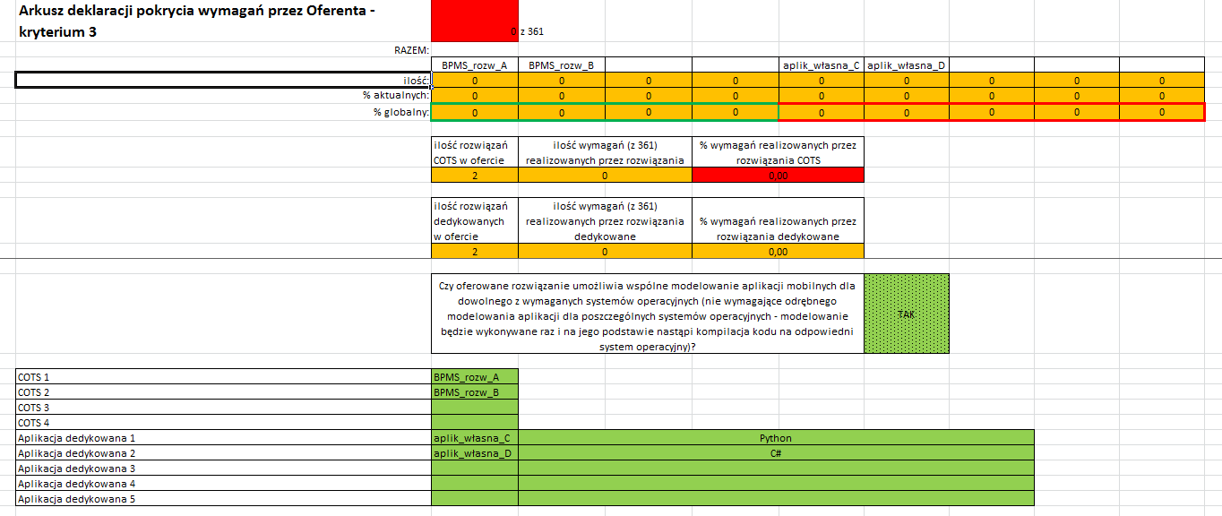

Następnie, po wypełnieniu tej części (zielonych pól w wierszach od 16 do 24), dla każdego z wymagań powinna nastąpić deklaracja w jakim narzędziu będzie ono realizowane – tu wybór nastąpi już z listy na której pojawią się nazwy własne rozwiązań deklarowanych do wykorzystania przez Oferenta:

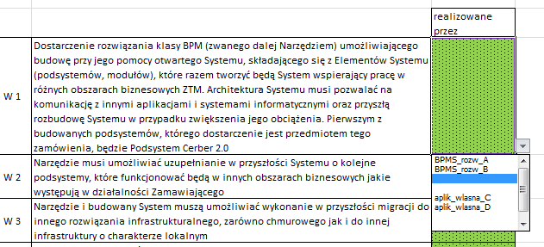

Pozostałe pola w arkuszu wypełniają się automatycznie. Komórka C1 pokazuje ogólną liczbę wypełnionych deklaracji dla wymagań (ze wszystkich 361). Dopóki liczba różni się od 361 pole jest czerwone. Wiersze oznaczone na pomarańczowo wypełniają się automatycznie, na bieżąco pokazując łączną ilość wymagań jakie są realizowane przez poszczególne rozwiązania, wskazując ile % stanowią one w odniesieniu do wypełnionych do tego momentu wymagań i jaki jest to % w odniesieniu do wszystkich wymagań. W wierszach 8 -12 automatycznie, na bieżąco tworzone jest zbiorcze zestawienie na potrzeby formularza ofertowego. Komórki FG9 oraz FG12 w końcowym zestawieniu nie mogą mieć koloru czerwonego, który oznacza, że rozwiązania dedykowane dotyczą więcej niż 20% wymagań.

Oferta musi mieć wypełnione w kolumnie C deklaracje dla wszystkich 361 wymagań (pole C1 nie może mieć czerwonego tła) oraz pole H14. Jednocześnie wartość w polu FG9 nie może być mniejsza niż 80, a wartość w polu FG12 nie może przekraczać 20 (pola FG9 oraz FG12 powinny mieć jednocześnie pomarańczowe tło)

Wszystkie wypełnione formularze muszą być wydrukowane i podpisane oraz dołączone do oferty.
Arkusz dot. kryterium 3 powinien być wydrukowany w dwóch układach:
- dla komórek A1 – K29 w orientacji poziomej
- dla komórek A30 – D430 w orientacji pionowej.
Niedopuszczalne jest wprowadzanie jakichkolwiek zmian w treści/zawartości przedmiotowego formularza. Oferta, która zostanie złożona ze zmienionym formularzem cenowym zostanie uznana jako niezgodna z SIWZ i tym samym będzie podlegać odrzuceniu.

